Feminicidio
Programa Nacional Contra la Violencia Familiar y Sexual

REPORTE ESTADÍSTICO DE CASOS CON CARACTERISTICAS DE FEMINICIDIO1/ REGISTRADOS POR LOS CENTROS EMERGENCIA MUJER

Periodo: Enero - Octubre 2019

El FEMINICIDIO es la muerte de las mujeres por su condición de tal, en contexto de violencia familiar, coacción, hostigamiento o acoso sexual; abuso de poder, confianza o de cualquier otra posición o relación que confiere autoridad a la persona agresora; y en cualquier forma de discriminación contra la mujer, independientemente de que exista o haya existido una relación conyugal o de convivencia con la persona agresora.

SECCIÓN I: MAGNITUD DEL FEMINICIDIO

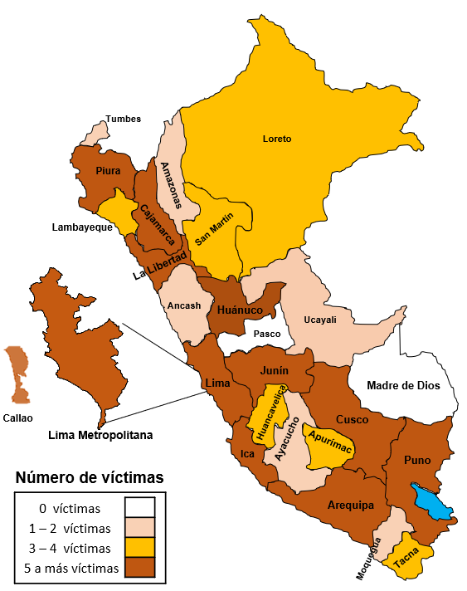
Perú: Casos con caracteristicas de feminicidio registrados por los CEM |  |  |  |  |  |  | Cuadro N°1: Comparativo de los casos con caracteristicas de feminicidio registrados por los CEM según mes de ocurrencia
Periodo: Enero - Octubre 2019
 |  |  |  |  |  |  | Mes / año | 2019 | 2018 | Var. %
 |  |  |  |  |  |  | Enero | 15 | 10 | 50%
 |  |  |  |  |  |  | Febrero | 15 | 12 | 25%
 |  |  |  |  |  |  | Marzo | 13 | 11 | 18%
 |  |  |  |  |  |  | Abril | 13 | 10 | 30%
 |  |  |  |  |  |  | Mayo | 11 | 19 | -42%
 |  |  |  |  |  |  | Junio | 19 | 8 | 138%
 |  |  |  |  |  |  | Julio | 15 | 12 | 25%
 |  |  |  |  |  |  | Agosto | 18 | 11 | 64%
 |  |  |  |  |  |  | Setiembre | 8 | 10 | -20%
 |  |  |  |  |  |  | Octubre | 13 | 16 | -19%
 |  |  |  |  |  |  | Total | 140 | 119 | 18%

 |  |  |  |  |  |  | Cuadro N°2: Casos de víctimas con caracteristicas de feminicidio registrados por los CEM según año
Número de casos con caracteristicas de feminicidio registrados por los CEM según año
 |  |  |  |  |  |  | Años | Feminicidio
 |  |  |  |  |  |  | 2009 | 139
 |  |  |  |  |  |  | 2010 | 121
 |  |  |  |  |  |  | 2011 | 93
 |  |  |  |  |  |  | 2012 | 83
 |  |  |  |  |  |  | 2013 | 131
 |  |  |  |  |  |  | 2014 | 96
 |  |  |  |  |  |  | 2015 | 95
 |  |  |  |  |  |  | 2016 | 124
 |  |  |  |  |  |  | 2017 | 121
 |  |  |  |  |  |  | 2018 | 149
 |  |  |  |  |  |  | 2019 a/ | 140
Regiones con mayor número de casos de víctimas de feminicidio registrados por los CEM:
(Igual o mayores a 5 casos en el año 2019) - CEM / PNCVFS / MIMP
Enero - Octubre, 2019: Lima Metropolitana, Puno, Cusco, La Libertad, Callao, Junin, Lima provincia, Huánuco, Arequipa,
Piura, Cajamarca e Ica.
(Igual o mayores a 50 casos de 2009 al 2019) - CEM / PNCVFS / MIMP
Acumulado (2009 - Octubre 2019): Lima Metropolitana, Arequipa, Junín, Puno, Cusco, La Libertad, Ayacucho, Lima Provincia.
 |  |  |  |  |  |  | Total | 1,292
 |  |  |  |  |  |  | a/ Casos con características de feminicidio ocurridos al 31 de octubre de 2019

 |  |  |  |  |  |  |  |  | a/ Casos con características de feminicidio ocurridos al 31 de octubre de 2019

 |  |  |  |  |  |  |  | Cuadro N° 3: Casos con características de feminicidio según área de ocurrencia
 |  |  |  |  |  |  |  | Área | 2019 a/ |  | 2018
 |  |  |  |  |  |  |  |  | N° | % | N° | %
 |  |  |  |  |  |  |  | Urbana | 90 | 64% | 76 | 51%
 |  |  |  |  |  |  |  | Rural | 44 | 31% | 31 | 21%
 |  |  |  |  |  |  |  | Urbana marginal | 6 | 4% | 19 | 13%
Cuadro N°4: Ranking de los regiones con mayor casos con características de feminicidio atendidos por los Centros Emergencia Mujer. 2009 - 2019 |  |  |  |  |  |  |  | Se desconoce | 0 | 0% | 23 | 15%
 |  |  |  |  |  |  |  | Total | 140 | 100% | 149 | 100%
Región |  | Acumulado 2009 - 2018 |  | 2019 a/ |  | Total |  | a/ Casos con características de feminicidio ocurridos al 31 de octubre de 2019

Lima Metropolitana |  | 356 |  | 34 |  | 390 |  | Cuadro N° 5: Modalidad del caso de la víctima de feminicidio
Arequipa |  | 86 |  | 5 |  | 91 |  | Modalidad |  | Feminicidio
Junín |  | 64 |  | 7 |  | 71 |  |  |  | N° | %
Puno |  | 57 |  | 12 |  | 69 |  | Acuchillamiento |  | 32 | 23%
Cusco |  | 58 |  | 8 |  | 66 |  | Golpes diversos |  | 16 | 11%
La Libertad |  | 50 |  | 8 |  | 58 |  | Disparo de bala |  | 21 | 15%
Ayacucho |  | 55 |  | 2 |  | 57 |  | Envenenamiento |  | 5 | 4%
Lima Provincia |  | 45 |  | 7 |  | 52 |  | Desbarrancamiento |  | 0 | 0%
Huánuco |  | 41 |  | 7 |  | 48 |  | Asfixia / estrangulamiento |  | 41 | 29%
Ancash |  | 42 |  | 2 |  | 44 |  | Atropellamiento |  | 1 | 1%
Piura |  | 31 |  | 5 |  | 36 |  | Quemadura |  | 4 | 3%
Callao |  | 28 |  | 8 |  | 36 |  | Otro |  | 20 | 14%
Lambayeque |  | 32 |  | 3 |  | 35 |  | Total |  | 140 | 100%
Tacna |  | 29 |  | 3 |  | 32
Cajamarca |  | 27 |  | 5 |  | 32 |  | Cuadro N°6: Lugar donde ocurrió el hecho
Ica |  | 22 |  | 5 |  | 27 |  | Lugar del hecho |  | Feminicidio
San Martin |  | 18 |  | 4 |  | 22 |  |  |  | N° | %
Huancavelica |  | 15 |  | 3 |  | 18 |  | Casa de víctima |  | 35 | 25%
Loreto |  | 14 |  | 4 |  | 18 |  | Casa de agresor |  | 9 | 6%
Pasco |  | 15 |  | 0 |  | 15 |  | Casa de ambos |  | 11 | 8%
Apurimac |  | 12 |  | 3 |  | 15 |  | Casa de familiar |  | 4 | 3%
Madre de Dios |  | 14 |  | 0 |  | 14 |  | Calle-vía pública |  | 17 | 12%
Amazonas |  | 12 |  | 2 |  | 14 |  | Lugar desolado |  | 13 | 9%
Ucayali |  | 12 |  | 1 |  | 13 |  | Centro de labores de víctima |  | 2 | 1%
Moquegua |  | 9 |  | 1 |  | 10 |  | Hotel/hostal |  | 8 | 6%
Tumbes |  | 8 |  | 1 |  | 9 |  | Otros |  | 41 | 29%
Total |  | 1,152 | 0 | 140 |  | 1,292 |  | Total |  | 140 | 100%
a/ Casos con características de feminicidio ocurridos al 31 de octubre de 2019

SECCIÓN II: PERFIL DE LA VICTIMA DE FEMINICIDIO
Cuadro N°7: Casos de la víctima de feminicidio según grupo de edad de la víctima y cantidad total de hijos/as menores de edad según victima. |  |  |  |  |  |  |  |  |  | Cuadro N°8: Número de víctimas de feminicidio en estado de gestación

Grupo de edad | N° Victimas | % | Número total de Hijos/as |  |  |  | Niñas y adolescentes |  |  | Estaba gestando | N° | %
0 a 5 años | 3 | 2% |  | 0 |  |  | 11% |  |  | No | 132 | 94%
6 a 11 años | 2 | 1% |  | 0 |  |  |  |  |  | Si | 8 | 6%
12 a 14 años | 2 | 1% |  | 0 |  |  | Adultas |  |  | Sin información | 0 | 0%
15 a 17 años | 8 | 6% |  | 1 |  |  | 84% |  |  | Total | 140 | 100%
18 a 29 años | 59 | 42% |  | 66
30 a 59 años | 59 | 42% |  | 91 |  |  |  |  |  | Cuadro N°9: Número de hijos/as
60 años a más | 7 | 5% |  | 2 |  |  | Adultas mayores |  |  | Número de hijos/as | N° | %
Total | 140 | 100% | 0% | 160 |  |  | 5% |  |  | Ninguno | 52 | 37%
 |  |  |  |  |  |  |  |  |  | 1 a 3 hijos/as | 79 | 56%
 |  |  |  |  |  |  |  |  |  | De 4 hijos/as a más | 7 | 5%
 |  |  |  |  |  |  |  |  |  | Sin información | 2 | 1%
Cuadro N°10: Casos con características de feminicidio según vinculo relacional |  |  |  |  |  |  |  |  |  | Total | 140 | 100%
Vinculo relacional |  |  |  | N° | %
Los porcentajes están referidos al grupo de casos vinculados
a una relación de pareja
Esposo |  |  |  | 13 |  | 9%
Conviviente |  |  |  | 42 |  | 30% |  | 68 (49%)
Pareja sexual sin hijos |  |  |  | 5 |  | 4%
Enamorado/novio que no es pareja sexual |  |  |  | 8 |  | 6%
Ex esposo |  |  |  | 1 |  | 1%
Ex conviviente |  |  |  | 14 |  | 10%
Ex enamorado |  |  |  | 8 |  | 6%
Progenitor de su hijo-no han vivido juntos |  |  |  | 3 |  | 2%
Padre |  |  |  | 0 |  | 0%
Padrastro |  |  |  | 0 |  | 0%
Hermano |  |  |  | 1 |  | 1%
Hijastro |  |  |  | 0 |  | 0%
Hijo |  |  |  | 0 |  | 0%
Abuelo |  |  |  | 0 |  | 0%
Cuñado |  |  |  | 0 |  | 0% |  | Cuadro N°11: Casos de víctimas de feminicidio según vinculo relacional
Suegro |  |  |  | 0 |  | 0%
Yerno |  |  |  | 0 |  | 0% |  | Vinculo | N° | %
Otro familiar /a |  |  |  | 6 |  | 4% |  | Pareja | 68 | 49%
Compañero de trabajo |  |  |  | 0 |  | 0% |  | Ex pareja | 26 | 19%
Amigo |  |  |  | 8 |  | 6% |  | Familiar | 7 | 5%
Vecino |  |  |  | 9 |  | 6% |  | Conocido | 18 | 13%
Inquilino |  |  |  | 1 |  | 1% |  | Desconocido | 16 | 11%
Pretendiente |  |  |  | 0 |  | 0% |  | Otro | 5 | 4%
Otro /b |  |  |  | 5 |  | 4% |  | Total | 140 | 100%
Desconocido |  |  |  | 16 |  | 11%
Total |  |  |  | 140 |  | 100%
a/ Nieto, Hermanastro, Primo del conviviente, Ex-cuñado, padre de su sobrino, sobrino nieto. |  |  |  |  |  |  |  | Cuadro N° 13: Medidas que tomo la víctima de feminicidio previamente antes de que ocurra el hecho
b/ Ninguno
Cuadro N° 12: Casos con características de feminicidio atendidos por los CEM según escenario |  |  |  |  |  |  |  | Medidas |  | N° | %
 |  |  |  |  |  |  |  | Ninguno |  | 95 | 68%
Escenario | 2019 a/ |  |  | 2018 |  |  |  | Denuncia (policial o fiscal) |  | 15 | 11%
 | N° | % |  | N° | % |  |  | Logro medidas de protección |  | 3 | 2%
Intimo | 94 | 67% |  | 107 | 72% |  |  | Separación |  | 5 | 4%
No intimo | 39 | 28% |  | 35 | 23% |  |  | Se fue a vivir a otro lugar |  | 4 | 3%
Familiar | 7 | 5% |  | 7 | 5% |  |  | Otros |  | 18 | 13%
Total | 140 | 100% |  | 149 |  | 100% |  | Total |  | 140 | 100%
a/ Casos con características de feminicidio ocurridos al 31 de octubre de 2019

SECCIÓN II: PERFIL DEL AGRESOR
Cuadro N°14: Casos con características de feminicidio según grupo de edad del agresor |  |  |  |  |  |  |  | Cuadro N°15: Casos de feminicidio según el estado del agresor (alcohol/drogas)

Grupo de edad | N° | % |  |  |  |  |  | Alcohol / drogas | N° | %
15 - 17 años | 3 | 2% |  |  |  |  |  | Si | 38 | 27%
18 - 29 años | 49 | 35% |  |  |  |  |  | No | 71 | 51%
30 - 59 años | 69 | 49% |  |  |  | Adulto |  | Sin información | 31 | 22%
60 años a más | 3 | 2% |  |  |  | 84% |  | Total | 140 | 100%
Sin información | 16 | 11%
Total | 140 | 100%
 |  |  |  |  |  |  |  | Cuadro N°17: Situación del agresor después del hecho
 |  |  |  |  |  |  |  | Situación después del hecho |  | N° | %
Cuadro N°16: Situación laboral del agresor |  |  |  |  |  |  |  | Detenido (sin sentencia) |  | 66 | 47%
Situación laboral |  | N° | % |  |  |  |  | Libre / en investigación |  | 11 | 8%
Si cuenta con ocupación |  | 80 | 57% |  |  |  |  | Prófugo |  | 28 | 20%
No cuenta con ocupación |  | 39 | 28% |  |  |  |  | Cometió suicidio |  | 10 | 7%
Sin información |  | 21 | 15% |  |  |  |  | Sentenciado |  | 0 | 0%
Total |  | 140 | 100% |  |  |  |  | Otros |  | 25 | 18%
 |  |  |  |  |  |  |  | Total |  | 140 | 100%
NOTA TÉCNICA: Todos los cuadros se basan en el total de casos con características de feminicidio ocurridos en dicho periodo; siendo que un caso corresponde a una mujer fallecida, víctima de feminicidio.

1/ Según Resolución de la Dirección Ejecutiva N° 003-2019-MIMP/PNCVFS-DE

Fuente: Registro de casos con características de feminicidio atendidos por los CEM / UGIGC / PNCVFS / MIMP
Elaboración: Unidad de Generación de Información y Gestión del Conocimiento

Tentativa
Programa Nacional Contra la Violencia Familiar y Sexual

REPORTE ESTADÍSTICO DE CASOS1/ DE TENTATIVA DE FEMINICIDIO ATENDIDOS EN LOS CENTROS EMERGENCIA MUJER

Periodo: Enero a Octubre, 2019 (Preliminar)

LA TENTATIVA DE FEMINICIDIO es la situación de violencia donde las mujeres salvaron de morir, en contexto de violencia familiar, coacción, hostigamiento o acoso sexual; abuso de poder, confianza o de cualquier otra posición o relación que confiere autoridad a la persona agresora; y en cualquier forma de discriminación contra la mujer, independientemente de que exista o haya existido una relación conyugal o de convivencia con la persona agresora, por la condición de ser mujer.

SECCIÓN I: MAGNITUD DE LOS CASOS DE TENTATIVA DE FEMINICIDIO ATENDIDOS EN LOS CENTROS EMERGENCIA MUJER

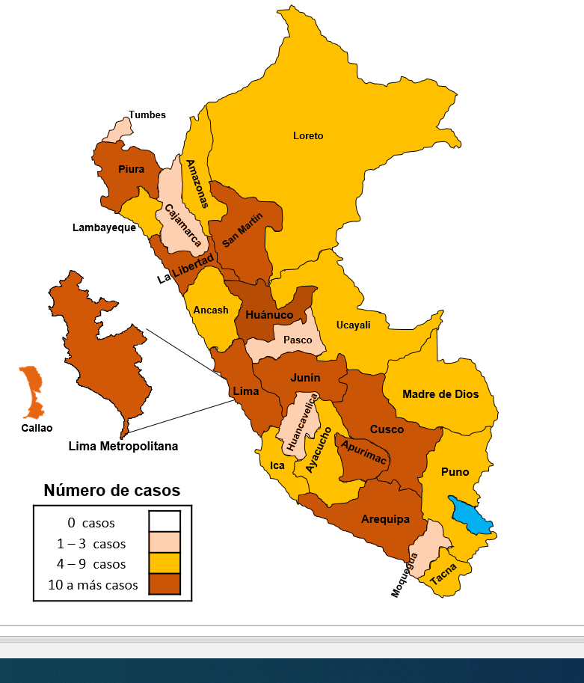
Perú: Casos de tentativa de feminicidio atendidos por los CEM |  |  |  |  |  |  | Cuadro N° 1: Comparativo de los casos de tentativa de feminicidio atendidos en los CEM por mes de ocurrencia
Periodo: Enero - Octubre, 2019
 |  |  |  |  |  |  | Mes / año |  | 2019 | 2018 | Var. % (2018-2019)
 |  |  |  |  |  |  | Enero |  | 42 | 44 | -5%
 |  |  |  |  |  |  | Febrero |  | 27 | 22 | 23%
 |  |  |  |  |  |  | Marzo |  | 37 | 16 | 131%
 |  |  |  |  |  |  | Abril |  | 34 | 21 | 62%
 |  |  |  |  |  |  | Mayo |  | 31 | 31 | 0%
 |  |  |  |  |  |  | Junio |  | 30 | 29 | 3%
 |  |  |  |  |  |  | Julio |  | 30 | 21 | 43%
 |  |  |  |  |  |  | Agosto |  | 45 | 24 | 88%
 |  |  |  |  |  |  | Setiembre |  | 42 | 11 | 282%
 |  |  |  |  |  |  | Octubre |  | 25 | 24 | 4%
 |  |  |  |  |  |  | Total |  | 343 | 243 | 41%
Número de casos de tentativa de feminicidio atendidos en los CEM según año
 |  |  |  |  |  |  | Cuadro N° 2: Casos de tentativa de feminicidio según año
 |  |  |  |  |  |  | Años | Tentativa de feminicidio
 |  |  |  |  |  |  | 2009 |  | 64
 |  |  |  |  |  |  | 2010 |  | 47
 |  |  |  |  |  |  | 2011 |  | 66
 |  |  |  |  |  |  | 2012 |  | 91
 |  |  |  |  |  |  | 2013 |  | 151
 |  |  |  |  |  |  | 2014 |  | 186
 |  |  |  |  |  |  | 2015 |  | 198
 |  |  |  |  |  |  | 2016 |  | 258
 |  |  |  |  |  |  | 2017 |  | 247
 |  |  |  |  |  |  | 2018 |  | 304
 |  |  |  |  |  |  | 2019 a/ |  | 343
 |  |  |  |  |  |  | Total |  | 1,955
 |  |  |  |  |  |  | a/ Información al 31 de octubre de 2019 |  |  |  | a/ Información al 31 de octubre de 2019

Regiones con mayor casos de tentativa de feminicidio atendidos por los CEM:
(Igual o mayores a 08 casos en el presente año) - CEM/PNCVFS/MIMP
De enero a octubre 2019: Lima Metropolitana (129), Arequipa (19), Callao (16), Cusco(16), Huánuco (16), La Libertad(15), San Martín (15), Piura (14), Apurimac (13), Junín (10), Lima Provincia (10), Puno (9) .
(Igual o mayores a 60 casos desde el año 2009 a octubre 2019) - CEM/PNCVFS/MIMP
Acumulado (Enero 2009 - Octubre 2019): Lima Metropolitana (583), Arequipa (135), Junín (95), Cusco (93), Huánuco (85), Ancash (80), La libertad (81), Puno (72), Ica (67), Ayacucho (65) y Piura (60).
Cuadro N° 3: Ranking de las regiones con mayor casos de tentativa de feminicidio atendidos por los Centros Emergencia Mujer. Periodo: Enero 2009 - Octubre 2019
Región |  | Acumulado 2009 - 2018 |  | 2019 a/ |  | Total
Lima Metropolitana |  | 454 |  | 129 |  | 583
Arequipa |  | 116 |  | 19 |  | 135
Junin |  | 85 |  | 10 |  | 95
Cusco |  | 77 |  | 16 |  | 93
Huanuco |  | 69 |  | 16 |  | 85
Ancash |  | 73 |  | 7 |  | 80 |  |  | Cuadro N° 4: Casos de tentativa de feminicidio según área de residencia de la persona usuaria.
La Libertad |  | 66 |  | 15 |  | 81
Puno |  | 63 |  | 9 |  | 72 |  |  | Área | 2019 a/ |  | Año 2018
Ica |  | 60 |  | 7 |  | 67 |  |  |  | N° | % | N° | %
Ayacucho |  | 59 |  | 6 |  | 65
Piura |  | 46 |  | 14 |  | 60 |  |  | Rural | 54 | 16% | 52 | 17%
Callao |  | 39 |  | 16 |  | 55 |  |  | Urbano | 289 | 84% | 252 | 83%
Lima Provincia |  | 43 |  | 10 |  | 53 |  |  | Total | 343 | 100% | 304 | 100%
Cajamarca |  | 51 |  | 1 |  | 52 |  |  | a/ Información al 31 de octubre de 2019
San Martin |  | 37 |  | 15 |  | 52
Loreto |  | 43 |  | 7 |  | 50 |  |  | Cuadro N° 5: Lugar donde ocurrió el hecho de tentativa de feminicidio
Amazonas |  | 36 |  | 4 |  | 40 |  |  | Lugar del hecho |  | N° | %
Pasco |  | 36 |  | 3 |  | 39 |  |  | Casa de la persona usuaria |  | 116 | 34%
Huancavelica |  | 35 |  | 2 |  | 37 |  |  | Casa de la persona agresora |  | 47 | 14%
Tacna |  | 25 |  | 4 |  | 29 |  |  | Casa de ambos |  | 65 | 19%
Apurimac |  | 16 |  | 13 |  | 29 |  |  | Casa de familiar |  | 21 | 6%
Tumbes |  | 24 |  | 3 |  | 27 |  |  | Centro de labores de la usuaria |  | 13 | 4%
Ucayali |  | 23 |  | 4 |  | 27 |  |  | Calle via publica |  | 38 | 11%
Madre de Dios |  | 18 |  | 4 |  | 22 |  |  | Hotel / Hostal |  | 9 | 3%
Lambayeque |  | 11 |  | 6 |  | 17 |  |  | Centro Poblado |  | 2 | 1%
Moquegua |  | 7 |  | 3 |  | 10 |  |  | Lugar desolado |  | 8 | 2%
Total |  | 1,612 | 0 | 343 |  | 1,955 |  |  | Otro lugar |  | 20 | 6%
a/ Información al 31 de octubre de 2019 |  |  |  |  |  |  |  |  | Sin datos |  | 4 | 1%
 |  |  |  |  |  |  |  |  | Total |  | 343 | 100%

SECCIÓN II: PERFIL DE LAS VÍCTIMAS DE LOS CASOS DE TENTATIVAS DE FEMINICIDIO ATENDIDOS EN LOS CENTROS EMERGENCIA MUJER
Cuadro N° 6: Casos de tentativa de feminicidio según grupo de edad de la victima |  |  |  |  |  |  |  |  |  |  | Cuadro N° 7: Número de víctimas que estuvieron gestando al momento de acudir al CEM

Grupo de edad | N° | % |  |  |  | Niñas y adolescentes |  |  |  |  | Estaba gestando | N° | %
0 - 5 años | 1 | 0.3% |  |  |  | 2% |  |  |  |  | No | 337 | 98%
6 - 11 años | 0 | 0.0% |  |  |  |  |  |  |  |  | Si | 6 | 2%
12 - 14 años | 2 | 0.6% |  |  |  | Adultas |  |  |  |  | Total | 343 | 100%
15 - 17 años | 5 | 1.5% |  |  |  | 97%
18 - 29 años | 168 | 49.0% |  |  |  |  |  |  |  |  | Cuadro N° 8: Número de hijos/as vivos/as
30 - 59 años | 163 | 47.5% |  |  |  |  |  |  |  |  | Número de hijos/as | N° | %
60 años a más | 4 | 1.2% |  |  |  | Adultas mayores |  |  |  |  | Ninguno | 67 | 20%
Total | 343 | 100.0% |  |  |  | 1% |  |  |  |  | 1 a 3 hijos/as | 235 | 69%
 |  |  |  |  |  |  |  |  |  |  | De 4 hijos/as a más | 41 | 12%
Cuadro N° 9: Casos de tentativa de feminicidio según vinculo relacional |  |  |  |  |  |  |  |  |  |  | Total | 343 | 100%
Vinculo relacional |  |  |  | N° | %
179 (52%)
Los porcentajes están referidos al grupo de casos vinculados
a una relación de pareja
Cónyuge |  |  |  | 32 |  | 9%
Conviviente |  |  |  | 134 |  | 39%
Enamorado |  |  |  | 13 |  | 4%
Novio |  |  |  | 0 |  | 0%
Ex cónyuge |  |  |  | 5 |  | 1%
Ex conviviente |  |  |  | 105 |  | 31%
Ex enamorado |  |  |  | 10 |  | 3%
Ex novio |  |  |  | 1 |  | 0%
Progenitor de su hijo/a (sin convivencia con la pareja) |  |  |  | 5 |  | 1%
Padre |  |  |  | 0 |  | 0%
Padrastro |  |  |  | 1 |  | 0%
Hijo |  |  |  | 1 |  | 0%
Hijastro |  |  |  | 0 |  | 0%
Abuelo |  |  |  | 0 |  | 0%
Hermano |  |  |  | 5 |  | 1%
Hermanastro |  |  |  | 0 |  | 0%
Nieto |  |  |  | 1 |  | 0% |  |  | Cuadro N° 10: Casos de tentativa de feminicidio según vinculo relacional
Bisabuelo |  |  |  | 0 |  | 0%
Tío |  |  |  | 2 |  | 1% |  |  | Vinculo | N° | %
Sobrino |  |  |  | 1 |  | 0% |  |  | Pareja | 179 | 52%
Bisnieto |  |  |  | 0 |  | 0% |  |  | Ex pareja | 126 | 37%
Tío-abuelo |  |  |  | 0 |  | 0% |  |  | Familiar | 19 | 6%
Primo |  |  |  | 1 |  | 0% |  |  | Conocido | 13 | 4%
Sobrino-nieto |  |  |  | 0 |  | 0% |  |  | Desconocido | 6 | 2%
Otro familiar |  |  |  | 2 |  | 1% |  |  | Total | 343 | 100%
Suegro |  |  |  | 0 |  | 0%
Yerno |  |  |  | 0 |  | 0%
Cuñado |  |  |  | 5 |  | 1%
Vecino |  |  |  | 3 |  | 1%
Concuñado |  |  |  | 0 |  | 0%
Docente |  |  |  | 0 |  | 0%
Compañero de estudio |  |  |  | 0 |  | 0%
Empleador de trabajo |  |  |  | 0 |  | 0%
Compañero de trabajo |  |  |  | 0 |  | 0%
Empleado de trabajo |  |  |  | 0 |  | 0%
Otro |  |  |  | 10 |  | 3%
Habita en el mismo hogar 1/ |  |  |  | 0 |  | 0%
Desconocido |  |  |  | 6 |  | 2%
Total |  |  |  | 343 |  | 100%
1/ Sin mediar relaciones contractuales o laborales

SECCIÓN II: PERFIL DE LOS PRESUNTOS AGRESORES DE LOS CASOS DE TENTATIVAS DE FEMINICIDIO ATENDIDOS EN LOS CENTROS EMERGENCIA MUJER
Cuadro N° 11: Casos de tentativa de feminicidio según grupos de edad del presunto agresor |  |  |  |  |  |  |  |  | Cuadro N° 12: Estado del presunto agresor en la última agresión

Grupos de edad | N° | % |  |  |  |  |  |  | Estado | N° | %
14 - 17 años | 3 | 1% |  |  |  |  |  |  | Sobrio | 190 | 55%
18 - 29 años | 123 | 36% |  |  |  |  |  |  | Efectos de alcohol | 131 | 38%
30 - 59 años | 207 | 60% |  |  |  | Adulto |  |  | Efectos de droga | 11 | 3%
60 años a más | 6 | 2% |  |  |  | 96% |  |  | Ambos | 11 | 3%
Sin datos | 4 | 1% |  |  |  |  |  |  | Total | 343 | 100%
Total | 343 | 100%
 |  |  |  |  |  |  |  |  | Cuadro N° 14: Situación inicial del presunto agresor al momento que el Centro Emergencia Mujer intervino en el caso
Cuadro N° 13: Ocupación del presunto agresor
Situación Laboral | N° | % |  |  |  |  |  |  | Situación después del hecho |  | N° | %
Sin ocupación | 83 | 24% |  |  |  |  |  |  | Detenido (sin sentencia) |  | 149 | 43%
Con ocupación | 251 | 73% |  |  |  |  |  |  | Profugo |  | 53 | 15%
Sin datos | 9 | 3% |  |  |  |  |  |  | Libre en investigación |  | 104 | 30%
Total | 343 | 100% |  |  |  |  |  |  | Se suicido |  | 2 | 1%
 |  |  |  |  |  |  |  |  | Otra situación |  | 25 | 7%
NOTA TÉCNICA: Un caso corresponde a una mujer que salvo de morir. |  |  |  |  |  |  |  |  | Sin datos |  | 10 | 3%
1/ Todos los casos se basan en situaciones de violencia validados como tentativa de feminicidio por los/as profesionales de atención de los Centros Emergencia Mujer. |  |  |  |  |  |  |  |  | Total |  | 343 | 100%

Fuente: Registro de casos de tentativa de feminicidio atendidos en los CEM / UGIGC / PNCVFS / MIMP
Elaboración: Unidad de Generación de Información y Gestión del Conocimiento

